ControlStatements
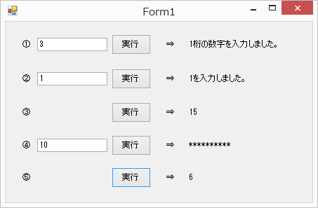
問題１ |  |  | 制御文

 | プロジェクト名：Pr04_ControlStatements

 | ① | if文を使用して、次の処理を行うプログラムを作りましょう。
 | ・ | 「0」～「9」を入力して実行ボタンをクリック → 「１桁の数字を入力しました。」と表示。
 | ・ | 「10」～「99」を入力して実行ボタンをクリック → 「2桁の数字を入力しました。」と表示。
 | ・ | それ以外の数字を入力して実行ボタンをクリック → 「その他の数字を入力しました。」と表示。

 | ② | switch文を使用して、次の処理を行うプログラムを作りましょう。
 | ・ | 「1」を入力して実行ボタンをクリック → 「1を入力しました。」と表示。
 | ・ | 「2」を入力して実行ボタンをクリック → 「2を入力しました。」と表示。
 | ・ | 「3」または、「4」を入力して実行ボタンをクリック → 「3か4を入力しました。」と表示。
 | ・ | それ以外の数字を入力して実行ボタンをクリック → 「その他の数を入力しました。」と表示。

 | ③ | for文を使用して、次の処理を行うプログラムを作りましょう。
 | ・ | 実行ボタンをクリック → 「1+2+3+4+5」の合計を表示。

 | ④ | while文を利用して、次の処理を行うプログラムを作りましょう。
 | ・ | 数字を入力して実行ボタンをクリック → 入力した数字の数だけ「*」(アスタリスク)を表示。
 | ・ | do文で同様の処理を行うプログラムを作りましょう。

 | ⑤ | break文を使用して、次の処理を行うプログラムを作りましょう。
 | ・ | ③の処理を「1+2+3」の状態で止め、その時点での合計を表示。

 |  | 【画面イメージ】 |  | ※実行ボタンを押すと右のラベルに結果を表示する。

